Var1
1 | Приведите пример супертипа сущности, не имеющего собственных экземпляров.

 | Супертип - "Живое существо" с подтипами "Млекопитающие", "Птица", "Пресмыкающиеся" и так далее

2 | Мобильный телефон может находится во взаимоисключающих связях с магазином, если он еще не продан, с пользователем,
 | если он уже куплен, и с сервисом, если он поломан и сдан в ремонт. Как избавиться от взаимоисключающих связей
 | при проектировании БД , хранящей информацию об экземплярах сущности "мобильный телефон"?

 | Надо добавить поле состояния (статус) со значениями, например "в наличии", "продан", "в ремонте". Дополнительно создадим таблицы "Пользователь", "Магазин" и "Сервис".
 | В таблице "мобильный телефон" с помощью внешних ключей будем ссылаться на соответствующие таблицы.

3 | Составьте диаграмму прецедентов для своего проекта. Дополните ею документацию.
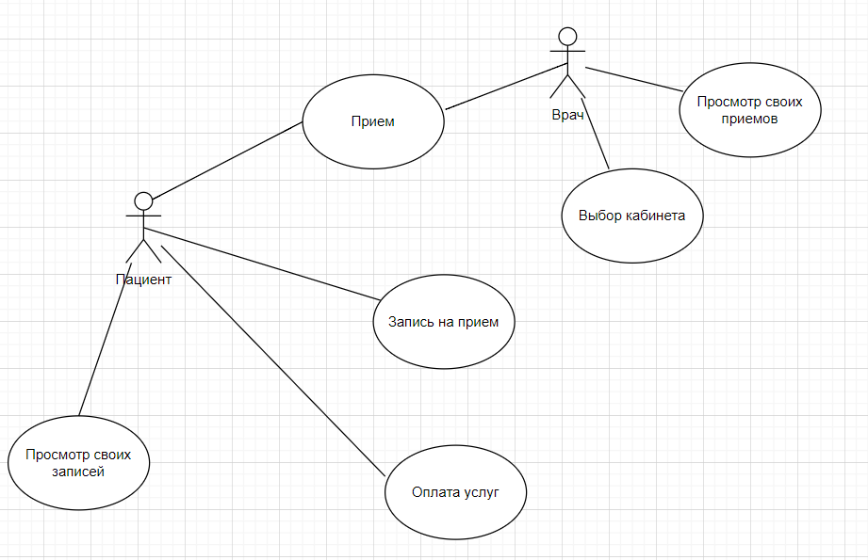

4 | Маша работает в отделе разработки в Департаменте ИТ, в котором также есть отдел тестирования и отдел поддержки. В компании, где работает Маша всего 4 департамента:
 | ИТ, финансы, кадры и маркетинг. Постройте диаграмму объектов для компании, в которой работает Маша.
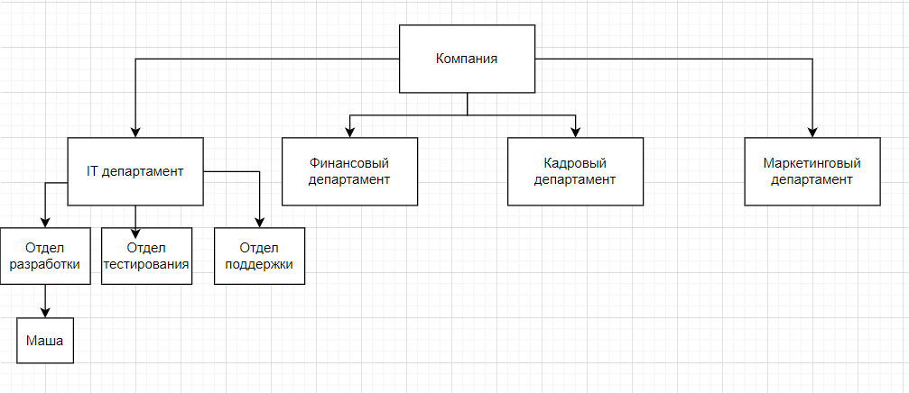

5 | Постройте диаграмы последовательностей и взаимодействия для кофемолки.

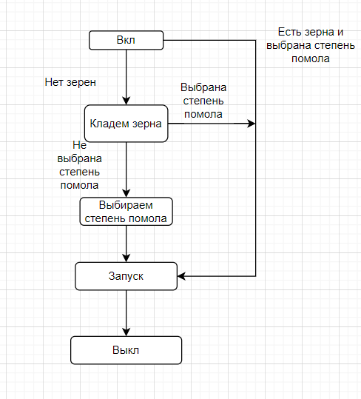

6 | Постройте диаграмму состояния для сдачи на водительские права.

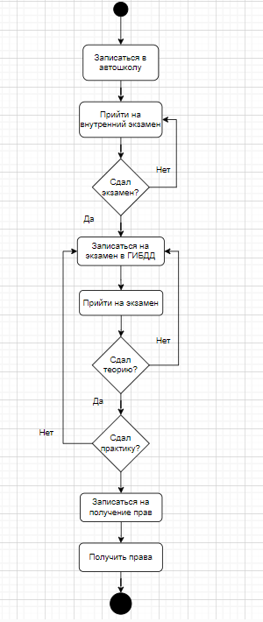

7 | Постройте диаграму активности для покупок продуктов в супермаркете по списку. Предусмотрите хотя бы два действия в параллель на каком-нибудь этапе.

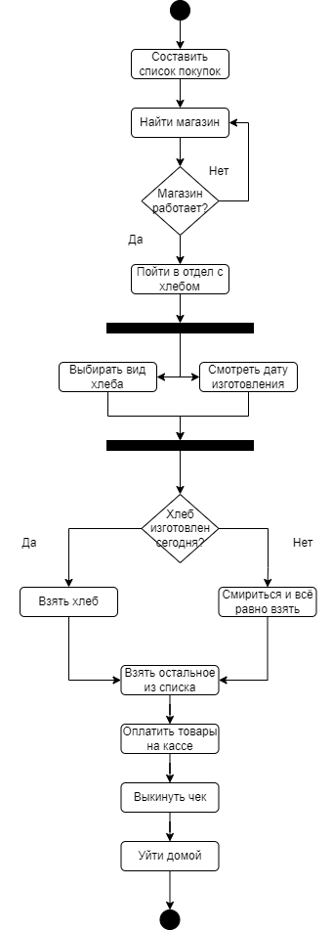

8 | Маша открыла бюро гадания Таро. У нее есть две штатные гадальщицы и 5 онлайн гаданий. Придумайте диаграмму классов для хранения информации о Машином бюро.

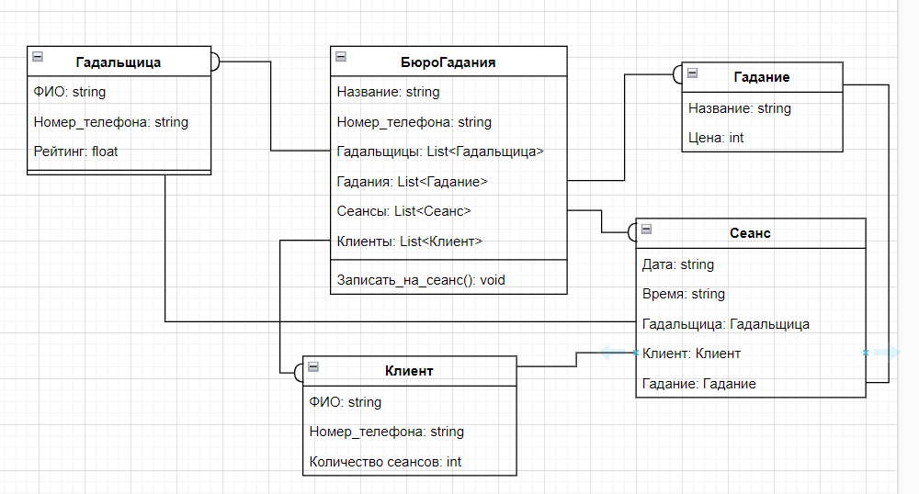

9 | Пусть дана диаграмма классов для водителей автомобилей и транспортных средств.
 | Напишите на языке OCL условие того, что водителю не может быть меньше 18 лет. Также напишите условие того, что автомобиль не может быть старше 30 лет.

 | context Водитель | context Автомобиль
 | inv: self.Возраст >= 18 | inv: self.Год_выпуска >= (currentYear - 30)

10 | Для предыдущей задачи перестройте диаграмму классов так, чтобы можно было написать условие того, что категория ТС должна соответствать категории прав.
 | Напишите это условие на OCL.

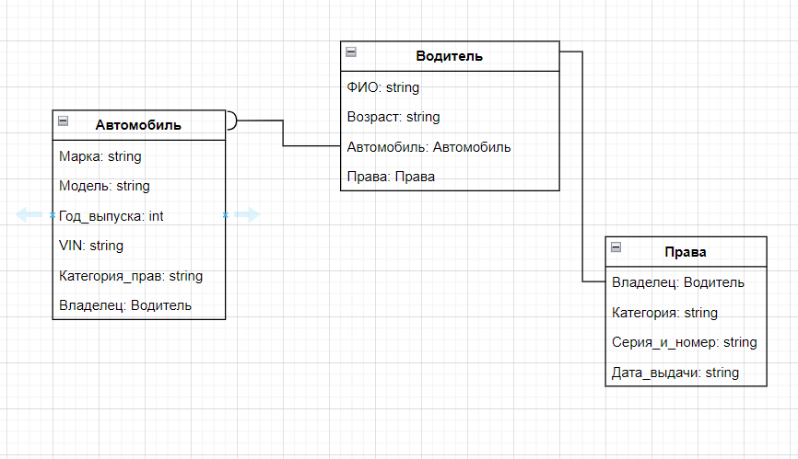
 |  |  | context Водитель
 |  |  | inv: self.Права.Категория = self.Автомобиль.Категория_прав

